C VI 1 j13_Aquakulturstatistik

Statistisches Amt
für Hamburg und Schleswig-Holstein

 |  | STATISTISCHE BERICHTE
 |  | Kennziffer: C VI 1 - Aquakulturstatistik SH

 | Aquakulturen in Schleswig-Holstein
 | Endgültige Ergebnisse der Aquakulturstatistik 2013

 |  |  | Herausgegeben am: 17. Oktober 2014

Methode + Rechtsgrundlagen
Anmerkungen zur Methode
Als Grundgesamtheit dient das Fischseuchenregister. In der Erhebung wurden alle Betriebe angeschrieben, die gemäß den Bestimmungen der Fischseuchenverordnung bereits eine Genehmigung oder Registrierung besaßen oder einen Antrag hierauf gestellt hatten. Darüber hinaus wurden keine weiteren Betriebe befragt, so dass die Daten als Unter-grenze aufzufassen sind.
Den Auskunftspflichtigen wurde der Erhebungsbogen postalisch zugestellt. Die erhobenen Daten wurden in das gemeinsame Aufbereitungs- und Plausibilisierungsprogramm des Bundes und der Länder übertragen.
Rechtsgrundlagen
Agrarstatistikgesetz (AgrStatG) in der Fassung der Bekanntmachung vom 17. Dezember 2009 (BGBl. I S. 3886), das zuletzt durch Artikel 13 Absatz 5 des Gesetzes vom 12. April 2012 ( BGBl. l S. 579 ) geändert worden ist.
Erhoben werden die Angaben zu § 68 b Absatz 2 Nummer 1 Buchstabe a bis c sowie Nummer 2 AgrStatG.
Verordnung ( EG ) Nr. 762/2008 des Europäischen Parlaments und des Rates vom 9. Juli 2008 über die Vorlage von Aquakulturstatistiken durch die Mitgliedstaaten und zur Aufhebung der Verordnung ( EG ) Nr. 788/96 des Rates ( ABl. L 218 vom 13.8.2008, S. 1).
Bundesstatistikgesetz ( BStatG ) vom 22. Januar 1987 ( BGBl. I S. 462, 565 ), das zuletzt durch Artikel 13 des Gesetzes vom 25. Juli 2013 ( BGBl. I S. 2749 ) geändert worden ist.
Fischseuchenverordnung (FischSeuchV) vom 24. November 2008 (BGBl. I S. 2315), zuletzt geändert durch Artikel 1 der Verordnung vom 14. Dezember 2012 (BGBl. I S. 2697).

Erläuterungen
Erläuterungen
Aquakultur
Kontrollierte Aufzucht von Fischen, Muscheln, Krebsen, Algen und anderen aquatischen Organismen in Süß- oder Salzwasser.
Erzeugungsmenge
Gesamtmenge in der Aquakultur erzeugten, marktreifen Organismen der vorgenannten Arten. Dabei ist für die erzeugte Menge das Endgewicht, nicht jedoch der Zuwachs ausschlaggebend. Für Fische, Weichtiere, Krebstiere und andere aquatische Organismen ist dabei das Lebendgewichtäquivalent des Produkts (inkl. Schalen bei Schalentieren) anzugeben, für Wasserpflanzen das Nassgewicht.
Haltungsformen
Becken und Fließkanäle einschließlich Forellenteiche
Hierzu gehören:
– Anlagen ohne Kreislaufführung, die vom Wasser kontinuierlich durchflossen werden (Durchflussanlagen) und
– Anlagen mit einer Frischwasserzufuhr von mehr als zwanzig Prozent des für die Tierhaltung verwendeten Anlagenvolumens (Teilkreislaufanlagen)
Gehege
Gehege sind Ein- oder Umzäunungen größerer Areale in freien Gewässern durch Netze oder andere wasserdurchlässige Barrieren, die von der Wasseroberfläche bis zum Gewässerboden reichen. Abgegrenzt sind im Allgemeinen große Wassermengen, wie beispielsweise bei Absperrung eines Teils eines Sees oder von Meeresbuchten zur Nutzung für die Aquakultur.
Kreislaufanlagen
Aquakulturanlagen mit Kreislaufführung und einer täglichen Frischwasserzufuhr von weniger als zwanzig Prozent des für die Tierhaltung verwendeten Anlagenvolumens.
Netzgehege (Netzkäfige)
Netzgehege bestehen aus Netzen oder ähnlichen durchlässigen Materialien. Sie sind in freien Gewässern an einem an der Wasseroberfläche schwimmenden Trägersystem aufgehängt oder am Gewässerboden verankert, lassen aber in allen Fällen einen Wasseraustausch von unten zu.
Teiche (ohne Forellenteiche)
Teiche sind verhältnismäßig seichte, stehende Gewässer, die zumeist künstlich angelegt sind. Die Bezeichnung kann sich aber auch auf natürliche Teiche oder Weiher beziehen.
Ein möglicher Wasseraustausch beschränkt sich im Wesentlichen auf die Zeiträume zur Anlagenfüllung und auf den Abfischvorgang.

noch Erläuterungen
Noch: Erläuterungen
Krebstiere
Garnelen und Edelkrebse
Ökologische Erzeugung
Erzeugung in Betrieben, die nach den Vorschriften der Verordnung (EG) Nr. 834/2007 des Rates vom 28. Juni 2007 über die ökologische / biologische Produktion und die Kennzeichnung von ökologischen / biologischen Erzeugnissen (ABI. L 189 vom 20. Juli 2007, S. 1) wirtschaften.
Salzwasser
Wasser mit merklichem Salzgehalt. Dabei kann es sich um Wasser handeln, dessen Salzgehalt konstant hoch ist (z.B. Meerwasser) oder dessen Salzgehalt zwar merklich, aber nicht konstant hoch ist (z.B. Brackwasser). Der Salzgehalt kann aufgrund des Zuflusses von Süß- oder Meerwasser periodischen Schwankungen unterliegen.
Süßwasser
Wasser, dessen Salzgehalt ständig unerheblich ist.
Weichtiere
Austern und Miesmuscheln

Vorbemerkung und Ergebnisse
Vorbemerkung und Ergebnisse
Der vorliegende statistische Bericht enthält die endgültigen Ergebnisse der Aquakulturstatistik für den Erhebungsbereich Aquakultur erzeugender Betriebe. Die Erhebung über die Aquakulturerzeugung wird bundesweit jährlich, beginnend mit dem Jahr 2012 für das Berichtsjahr 2011, als Totalerhebung bei allen Betrieben, die im Fischseuchenregister gemeldet sind und die Aquakultur im Sinne von Artikel 2 Absatz 1 Buchstabe b der Verordnung (EG) Nr. 762/2008 der EU-Verordnung betreiben, durchgeführt. Zusätzlich werden dreijährlich, ebenfalls beginnend mit dem Jahr 2012 für das Berichtsjahr 2011, Angaben zur Struktur der Aquakulturbetriebe erfragt. Ziel der Erhebung ist die Gewinnung umfassender, aktueller, wirklichkeits-getreuer und zuverlässiger statistischer Informationen über die Erzeugung in Aquakulturbetrieben sowie über deren Struktur.
Aquakultur befasst sich mit kontrollierter Aufzucht von im Wasser lebenden Organismen, insbesondere Fischen, Muscheln, Krebsen und Algen. Sie gewinnt besonders wegen der Überfischung von Gewässern zunehmend an Bedeutung.
Im Jahr 2013 sind in Schleswig-Holstein rund 4 063 Tonnen (t) Fisch, Krebstiere, Weichtiere, Algen bzw. sonstige aquatische Organismen und Rogen bzw. Kaviar in 42 Betrieben in Aquakulturen produziert worden. Dieser Rückgang um 19 % (2012: 5 002 t) resultiert nahezu ausschließlich aus der kleineren Erntemenge bei Weichtieren, in Schleswig-Holstein im wesentlichen Miesmuscheln. Produzierten die Betriebe 2012 noch 4 820 t Weichtiere , so waren es 2013 nur noch 3 842 t. Ungünstige, kühle Witterungsbedingungen, wie sie 2013 vorherrschten, wirkten sich negativ auf das Wachstum der Muscheln aus. Hinzu kam, dass das Überangebot an natürlichen Feinden auf dem Boden des Wattenmeeres die Entwicklung der von den Muschlefischern ausgebrachten Saatmuscheln nachhaltig negativ beeinflusste.
Mit 91 t in 26 Betrieben nahm die Produktion des Gemeinen Karpfens 2013 verglichen mit dem vorangegangen Jahr um 29 % zu.
Durch die koordinierte Geheimhaltung zwischen den Bundesländern zur Vermeidung der Reidentifizierung von Einzelbetrieben müssen die Daten für die Fischerzeugung insgesamt und die Regenbogenforelle (ohne Lachsforelle) geheim gehalten werden.

Abb.1
Abb. 1 Erzeugung von Aquakulturprodukten ohne Weichtiere nach Bundesländern 2013 - In Tonnen -
Nordrhein-Westfalen | 1446.604 | 0 | 0 | 0 | 0
Thüringen | 914.378
Sachsen-Anhalt | 410.799
Sachsen | 2479.817
Mecklenburg-Vorpommern | 908.141
Brandenburg | 1073.473
Bayern | 6361.85
Baden-Württemberg | 3455.042
Hessen | 701.04
Niedersachsen | 2207.082
Schleswig-Holstein | 220.649

Abb.2
 | Schleswig-Holstein | Niedersachsen
2013 | 3842 | 1193
2012 | 4820 | 2114
2011 | 10580 | 10250

Abb.3
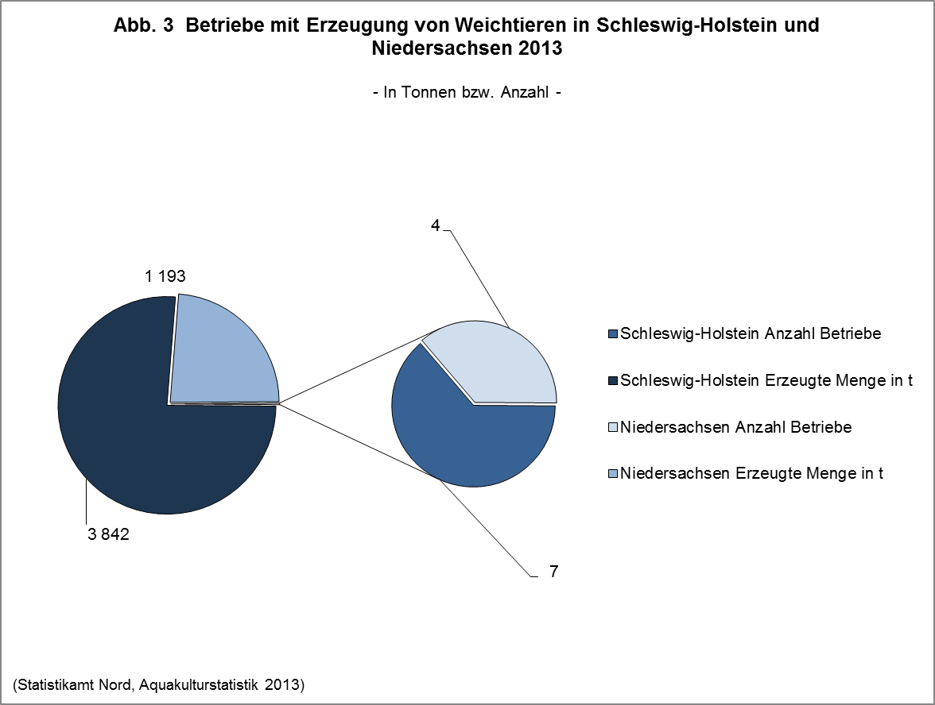

Abb.4
 | 2011 | 2012 | 2013
Regenbogenforelle | 77 | 60
Gemeiner Karpfen | 82 | 70 | 91
sonstige Fische | 20 | 48 | 76

Abb.5
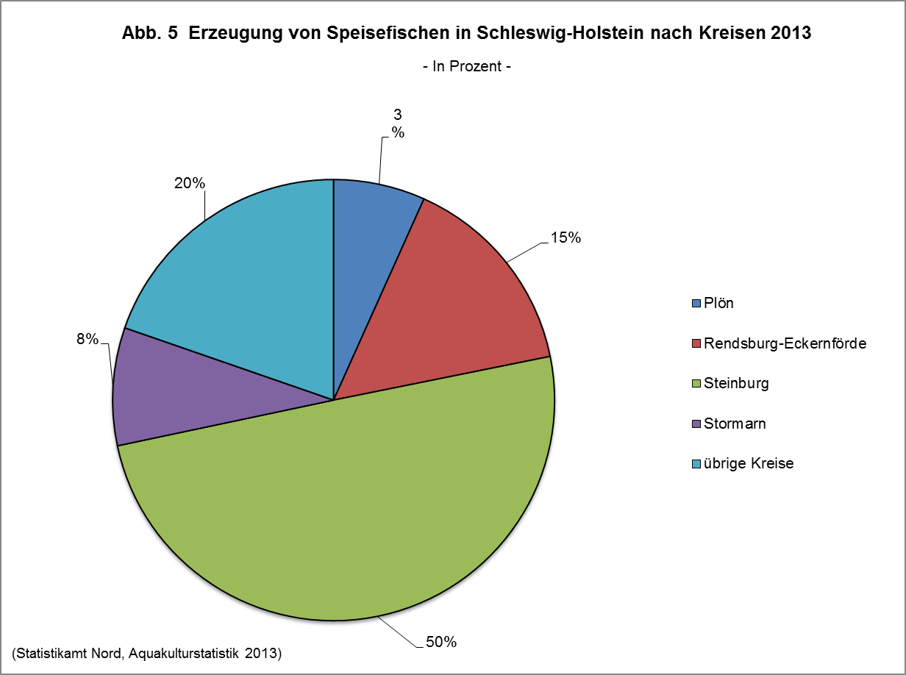

Abb. 6
